Пропозиція_товари
 |  |  |  |  |  |  |  |  | Додаток №2 до Запиту
 | Форма цінової пропозиції

(Назва Учасника), надає свою пропозицію щодо участі в тендері на закупівлю медичного обладнання та спеціального виробу для безпечного транспортування тіл.
Відомості про підприємство |  |  |  | Повне найменування учасника – суб’єкта господарювання
 |  |  |  | Ідентифікаційний код за ЄДРПОУ або реєстраційний номер облікової картки платника податків
 |  |  |  | Реквізити (адреса - юридична та фактична, телефон, факс, телефон для контактів, e-mail, розрахунковий рахунок)
Відомості про особу (осіб), які уповноважені представляти інтереси Учасника |  |  |  | (Прізвище, ім’я, по батькові, посада, контактний телефон).
СУПУТНІ ВИМОГИ: 1. Учаснику необхідно вказати модель (торгову марку), виробника та детально зазначати технічні характеристики товару по кожному пункту у відповідності до параметрів та вимог технічного опису даної таблиці, надати фото. 2. Вартість доставки, розвантаження та завантаження товару, пакування, маркування мають бути включеними у вартість пропозиції. 3. Товар повинен бути упакований в коробку виробника. Обов'язкова наявність всіх комплектуючих згідно технічного завдання. 4. Обов'язкова наявність державної сертифікації та реєстрації відповідно до законодавств на запропонований товар. При поставці товар має супроводжуватись такими документами, як: сертифікат відповідності / чи якісне посвідчення / декларація відповідності / чи Витяг з Реєстру медичних виробів МОЗ (подається документ, в залежності від виду товару, який постачається), які підтверджують його походження, якість та безпеку, відповідність державним стандартам (ґатунок, категорія, дата виготовлення на підприємстві, термін реалізації, умови зберігання тощо).

№ п/п | Запит** |  | Пропозиція |  |  | Кількість, шт | Ціна, за одиницю, (з урахуванням всіх податків і зборів) * | Вартість, грн., (з урахуванням всіх податків і зборів) * | Умови оплати, % передплати /післяплати | Термін поставки товару, календарних днів

 | Найменування | Технічні характеристики та опис | Вказати модель (торгову марку) та виробника | Вказати параметри та характеристики продукції | Візуалізація | Запит |  |  | Пропозиція | Пропозиція
ЛОТ 1
1 | 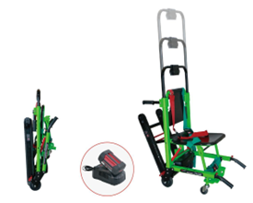 Ноші медичні "БІОМЕД" В27 | Основний матеріал: високоміцний алюмійний сплав. Габаритні розміри виробу (Д х Ш х В): 102 х 548 х 160 см; Габаритні розміри в складеному вигляді: (Д х Ш х В): 106 х 54 х 30 см; Граничне навантаження: 227 кг; Розмір ведучого колеса: 0,125 мм. Особливості: - Ноші можуть підійматися і спускатися по сходах в лікарнях, центрах екстренної допомоги та при пожежогасінні при порятунку пацієнтів. - З одним блоком акумуляторної батареї (36В/ 4 Ач) та одним зарядним пристроєм. - З ручкою управління. - Гусенечна конструкція, яка дозволяє управління ношами, лише одним медичним працівником. - Висота повинна регулюватися відповідно до зросту пацієнта. - Ноші мають повільно спускатися по сходах, що зменшуватиме навантаження на оператора. - Повинні бути оснащені 4-ма колесами для зручності пересування по землі. - Ноші повинні складатися з метою зберігання та перенесення. |  |  |  | 10 |  | 0.00
2 | 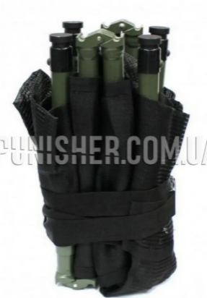 Складні ноші North American Rescue Talon II Model 90C | Висувні ручки: 4 шт з механізмом блокування у розкладеному виді Петлі з автоматичним замком Тканина: Ripstop (нековзка, хімічно стійка) IV-точки прикріплення: 6 шт Ремені для фіксації пацієнта: 2 шт. регульовані стропи з фастексами великих розмірів У складеному стані зі згорнутими ручками (В х Ш х Г): 20,5 дюймів x 8,5 дюймів x 9,5 дюймів.(52x22x24см) У відкритому стані зі складеними ручками (Д х Ш х Г): 78 дюймів x 22,5 дюймів x 6 дюймів.(200x57x15м) У відкритому стані з висунутими ручками (Д х Ш х Г): 90 дюймів x 22,5 дюймів x 6 дюймів.(230x57x15см) Вага: 16 фунтів 6 унцій (7,4 кг) Статичне корисне навантаження: 1800 фунтів (816 кг) Дорожній просвіт: 1,5 дюйма |  |  |  | 10 |  | 0.00
3 | 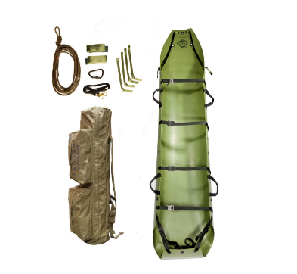 Рятувальна система Sked Basic Rescue System – O. D. Green ноші | SK-201-GR Розтяжка Sked® – (корпус носилок): 1 шт. Рюкзак SK-202 Cordura: 1 шт. Стропи горизонтальні SK-203: 2 шт. Буксирний ремінь SK-204 Sked®: 1 шт. Знімні стрічкові ручки SK-205: 4 шт SK-206-B Сталевий карабін із замком «D»: 1 шт. Вертикальна підйомна стропа SK-207 Sked®: 1 шт. Розміри: 20,3 х 20,3 х 94 см (у складеному вигляді) Розміри: 244 см довжина х 91 см ширина (у розкладеному вигляді) Вага: 7.7 кг (в комплекті з аксесуарами) Вага: 4.9 кг (лише корпус носилок) |  |  |  | 10 |  | 0.00
4 | 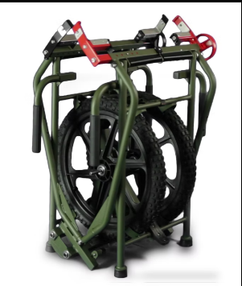 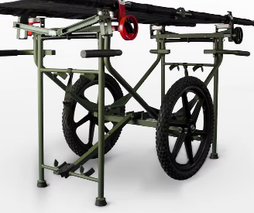 EL3000 NATO WHEELED LITTER CARRIER ноші для евакуації медичні | Вага: 21 кг (46,29 фунтів) Розміри (Д x Ш x В): 158 x 62 x 86 см у відкритому вигляді Розміри (Д x Ш x В): 52 x 62 x 84 см у складеному вигляді Матеріали: - Сталь з порошковим покриттям - Арматура (фурнітура) з нержавіючої сталі Процес фарбування: катафорезом Обмеження ваги: 226.7 кг (500 фунтів) Колеса: SKYWAY 2 шт, без проколів: мають тверді вставки для запобігання проколу шин. Вони оснащені швидкознімними штифтами, які дозволяють збирати та розбирати візок менш ніж за 30 секунд. Тимчасове лікарняне ліжко: може використовуватися за необхідності як тимчасове лікарняне ліжко ВІДПОВІДАЄ ВИМОГАМ ECAT & DAPA NSN# 6530-01-591-9636 |  |  |  | 6 |  | 0.00
5 | 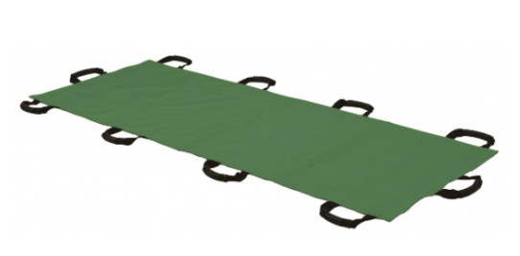 Ноші медичні "БІОМЕД" А12 | Розмір в зібраному стані: 65 х 28 см Розмір в розгорнутому стані: 208 х 93 см Матеріал: тканина з покриттям для легкої дезінфекції Ручки: 8 шт бокові (по 4 з кожної сторони сторони), 2 шт зверху та низу (1 шт у голови, 1 шт у ніг пацієнта) Ручки повинні бути із пластиковими або резиновими захисними накладками для уникнення травмування рук Максимальне навантаження: 150 кг Чохол для зберігання: так |  |  |  | 50 |  | 0.00
Всього вартість пропозиції по ЛОТУ 1, грн* |  |  |  |  |  |  | 0.00
ЛОТ 2
6 | Монітори пацієнта | Спеціальна транспортна сумка з додатковими відсіками для розміщення комплектів для надання невідкладної допомоги, відсік для встановлення додаткової зовнішньої акумуляторної батареї - Кольоровий сенсорний 4.3 дюймовий РК-екран з режимами відображення: «Стандартний екран» та «Екран великих чисел» - Демонстраційний режим та режим відображення, перегляд даних у режимі заморозки (стоп-кадр) - Технологія вимірювання ЕКГ з низьким рівнем шумів з одночасною реєстрацією ЕКГ та аналіз ST-сегменту, підтримка аналізу, забезпечення обробки та перегляду подій аритмії - Адаптивна технологія обробки цифрового сигналу при вимірюванні неінвазивного тиску AcuTec NIBP - Вимірювання рівня насичення артеріальної крові киснем DiOx SpO2 - Пам'ять на 48-годин графічних та табличних трендів за всіма параметрами, 2000 груп вимірювань НДАТ, 100 подій тривоги, 100 подій аритмії, 5 хвилинні сигнали SpO2, RESP та CO2 - Кріплення монітору пацієнта в автомобіль швидкої медичної допомоги у транспортній сумці у комплекті - Акустична та візуальна тривога Модуль ЕКГ. Модуль SpO2 Masimo або SpO2 Nellcor (пульсоксіметрія). Модуль НДАТ. Модуль Температури, Модуль Дихання (RESP) - Відведень ЕКГ: 5/12 - Діапазон ЧСС: дорослі 15 уд/хв - 300 уд/хв; діти: 15 уд/хв - 350 уд/хв; новонароджені: 15 уд/хв - 350 уд/хв - Режим моніторингу: 0.5-40 Гц - Діагностичний режим: 0.05-130 Гц - Хірургічний режим: 1-20 Гц - Режим ST: 0.2-40 Гц - Швидкість: 6.25, 12.5, 25, 50 мм/с - Посилення: × 1/8, × 1/4, × 1/2, × 1, × 2, × 4, АВТО - Діапазон вимірювання ST-сегменту: від -2.0 мВ до 2.0 мВ - Діапазон вимірювань ЧД: дорослі 6 вдих/хв – 120 вдих/хв; діти 6 вдих/хв – 150 вдих/хв; новонароджені: 6 вдих/хв - 150 вдих/хв - Час тривоги апное: 10 с - 60 с - Моніторинг температури, діапазон: від 0°С до 50°С, похибка 0.1°С, кількість каналів - 2 - Моніторинг НДАТ: метод вимірювання – автоматична осцилометрія, режим роботи – ручний - Авто, STAT – режим (постійний); номінальний діапазон вимірювань – дорослі 10-270 |  |  |  | 30 |  | 0.00

Всього вартість пропозиції по ЛОТУ 2, грн* |  |  |  |  |  |  | 0.00
ЛОТ 3
7 | 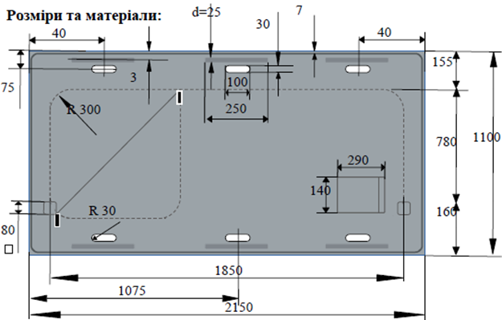 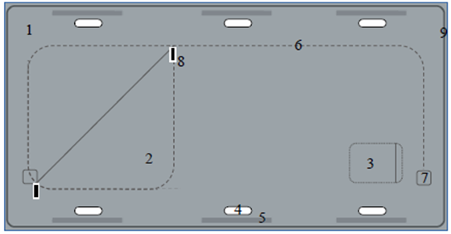 Спеціальний виріб, призначений для безпечного транспортування тіл «Бодібаг» | Характеристики: - непрозорий герметичний пакет сріблясто-сірогого кольору; - прямокутна форма; - 6-ть місць для можливості зручного хвату під руку у вигляді відповідних продовгуватих отворів (по 3 вирізу з двох боків по довщій стороні виробу) при здійсненні транспортування супроводжуючими особами у кількості 6 чоловік; - додатково посилених пластиковими, окремими вставками розташованими по зовнішньому краю виробу; - U-подібна застібка, типу молнія на клапані для доступу в середину (знаходиться на верхньому боці виробу); - прозорий зовнішній додатковий карман для закріплення супроводжуючих / ідентифікуючих документів відповідно до зображення. - клапан для доступу в середину; - посилення країв клапану у вигляді додаткової термічної стрічки; - стрічка термічного спаювання по периметру виробу. - застібка типу молнія №10 з двома замками закріплена подвійною стежкою встановлена по краю клапана виробу для можливості доступу в середину та фіксації його у закритому стані; - U-подібна застібка типу молнія №10 має легко відкриватися та закриватися та мати отвори на обох замках для можливості їх з’єднання між собою шляхом опломбування. Зовнішній розмір виробу : 2150мм x 1100мм Вага: 1,3кг (+/- 3%); Матеріал виробу: міцна щільна еластична непрозора поліетиленова плівка сріблясто-сірого кольору (PE) Щільність матеріалу : не менше 250мкм ; Корисна вантажопідйомність виробу: не менше 180 кг; Карман для супроводжуючих/ідентифікуючих документів Вимоги до виробу: виріб представляє собою герметичний пакет виготовлений шляхом термічного спаювання по периметру з отступом від зовнішнього краю 7мм двох частин (верхньої та нижньої); Карман для супроводжуючих/ідентифікуючих документів Матеріал: прозора міцна плівка; Розміри: 290мм х 140мм. Додатково: можливість закриття для захисту від втрати документації, а також зовнішнього впливу від потрапляння вологи і пилу тощо. Кріпиться карман шляхом термічного спаювання з 3- боків Посилюючі вставки транспортувальних отворів Розміри: відрі |  |  |  | 7220 |  | 0.00

Всього вартість пропозиції по ЛОТУ 3, грн* |  |  |  |  |  |  | 0.00
* Товариство Червоного Хреста України є громадською неприбутковою організацією і просить надати максимальні знижки на товар, вказаний у ціновій пропозиції.
** Закупівля здійснюється окремими лотами.

Примітка: вартість одиниці продукції та загальну вартість пропозиції потрібно заповнювати у гривнях, зазначаючи цифрове значення, яке має не більше двох знаків після коми.
Ми погоджуємось, що всі витрати, пов’язані з доставкою, розвантаженням та завантаженням товару, пакуванням, маркуванням, здійснюються за рахунок Постачальника за адресами зазначеними в Запиті.
Ми ознайомлені та погоджуємося з Умовами типового Договору ТЧХУ (Додаток №5 до Запиту).
Ми погоджуємося з умовами, що Замовник має право розділити дану закупівлю між декількома постачальниками за умови наявності більш вигідних умов на різні позиції.
Ми погоджуємося з умовами, що Ви можете відхилити нашу чи всі надані пропозиції, та розуміємо, що Ви не обмежені у прийнятті будь-якої іншої пропозиції з більш вигідними для Вас умовами.
Ми погоджуємось зафіксувати цінову пропозицію протягом 90 календарних днів з моменту подачі
Подаючи свою пропозицію ми підтверджуємо повну комплектацію та відповідність умовам зазначеним в Запиті.
Учасники повинні надсилати цінові пропозиції з підписом і печаткою (за наявності).

 | Керівник організації/ФОП:____________________________ ( ____________________)
 | МП підпис ПІБ

